⑤実施体制
（Ａ）社
（Ｂ）社
代表者
共同実施者
（Ｃ）大学
（Ｄ）市
共同実施者
協力者
（実証総括）
○○実証の取りまとめ実績あり
○○分野について○年間の業務実績あり
事業終了後の実装を担当
（製品の開発）
○○分野について○年間の業務実績あり
（製品の開発）
○○分野について○年間の業務実績あり
（実証フィールドの提供）
○○の実証に適した○○地区を
実証フィールドとして提供
 | 実証事業代表企業名 | 株式会社〇〇〇
5. 実証事業の実施体制
(1) 実証事業の実施体制について、各実施者が実施する要素及び分担業務を、関連した分野の知見・過去の業績とともに簡潔に記載すること。なお、実証フィールド提供者等の共同実施者以外の主要な関係者がいれば、協力者として記載してください。 （2）税の滞納の有無について記載すること。 ※実証事業代表者が所属する機関等が以下要件を満たすことを条件とします。 a.当該分野に関する技術開発力等の技術基盤を有すること。 b.経営基盤として原則として以下に該当しないこと。 ・破産、再生手続開始、会社整理開始又は会社更生手続開始の申し立てを受けて、又はしている。 c.技術開発・実証成果を実施できる体制があること。 d.技術開発・実証を当該機関が実施するにあたり、技術開発・実証上のリスクを当該機関に対する出資者が理解し、出資比率に基づく責任分担等を明確にできること。 |  |  | 【注意事項】 ※枠のサイズを変更することなく記載してください。 ※1頁以内で記載してください。 ※概要資料（PowerPoint）の【（2）実施計画等①【実施体制】】の図をそのままコピー＆ペースト（図として貼り付け）してください。（貼り付け時に線や文字の位置がずれないよう気を付けてください） ※1頁以内で記載してください。

⑦CO2削減効果
 | 実証事業代表企業名 | 株式会社〇〇〇
7. CO2削減効果
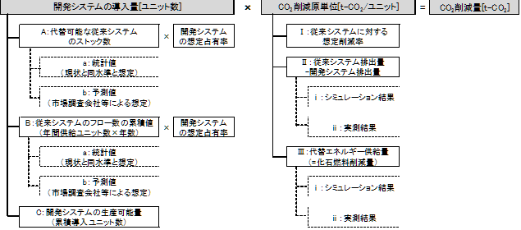 (1)提案課題の対象とする事業が実用化・製品化され実装した場合の事業（導入）年度（20XX年度）、2030年度、2050年度におけるエネルギー起源CO2の削減効果（社会的に当該事業が実装した場合と、本事業が行われない場合を比較し、実装した場合に期待されるCO2削減量、t-CO2/年）を詳細な計算根拠（仮定した実装率・代替率等）及び出典とともに記載すること。 また、事業（導入）年度（20XX年度）、2030年度、2050年度までの（当該年度を含む）各時点でのエネルギー起源CO2の削減効果の総和（t-CO2）も記載すること。提案課題終了後については、第三者による実装を過大に想定する等、根拠が不十分である仮定は認められず、CO2削減量はゼロとして審査されます。 CO2削減量の試算に当たっては、地球温暖化対策地方公共団体実行計画（区域施策）策定マニュアル（※１）、地球温暖化対策事業効果算定ガイドブック＜補助事業申請用＞（※２）等を参考にしてください。 ※１; https://www.env.go.jp/policy/local_keikaku/data/manual_main_202404.pdf ※２: http://www.env.go.jp/earth/ondanka/biz_local/gbhojo.html (2)提案課題において事業年度（20XX年度）、2030年度、2050年度に期待されるCO2削減コストを記載すること。 なお、CO2削減コストについては、以下の例を参考に、算出根拠が分かるように記載してください。 【記載例】 ■CO2排出削減量：当該年度（事業年度（20XX年度）、2030年度、2050年度の）までに導入・販売される見込み件数に対し、製品単体の単年度削減量で計算した値としてください。 ■累積CO2排出削減量：当該年度までの累積販売見込量×製品の単年度削減量×耐用年数（ただし、製品の販売時期によって過大に算出されないようご留意ください。） ■削減コスト(円/tCO2)：当該年度断面において、開発品の実装によって見込まれる1台あたりの製品価格（=目標販売価格）÷CO2削減量（開発品1台あたりの単年度削減量×耐用年数） |  |  | 【注意事項】 ※枠のサイズを変更することなく記載してください。 ※2頁以内で記載してください。

 | 実証事業代表企業名 | 株式会社〇〇〇
7. CO2削減効果
※1頁で記載できる場合は、本ページは記載不要です。

